G-16.1.
G-16.1. Gráfico de la distribución de las empresas en la Región de Murcia según condición jurídica. |  | Índice

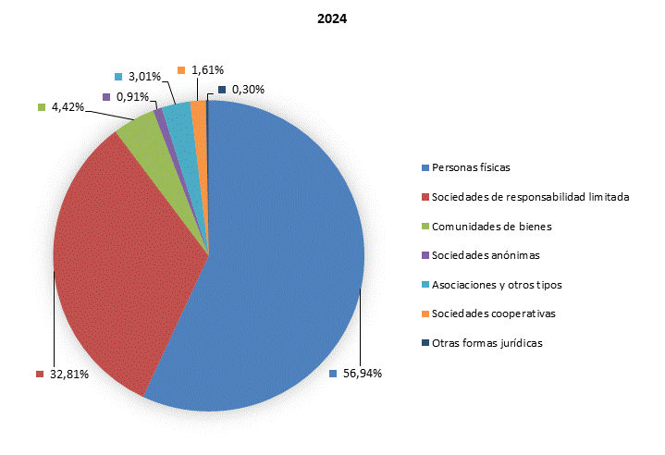

 | Empresas activas a 1 de enero.

 | Fuente: INE. Directorio Central de Empresas

G-16.2.
G-16.2. Gráfico de la distribución del número de locales según actividad principal. |  | Índice

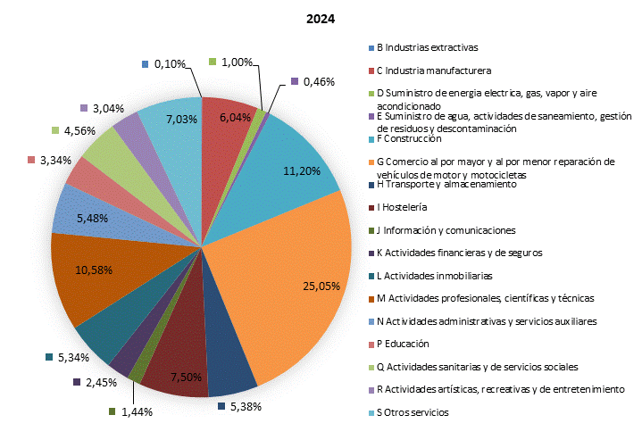

 | Locales activos a 1 de enero.

 | Fuente: INE. Directorio Central de Empresas

G-16.3.
G-16.3. Gráfico del número de establecimientos según nivel de empleo. |  | Índice

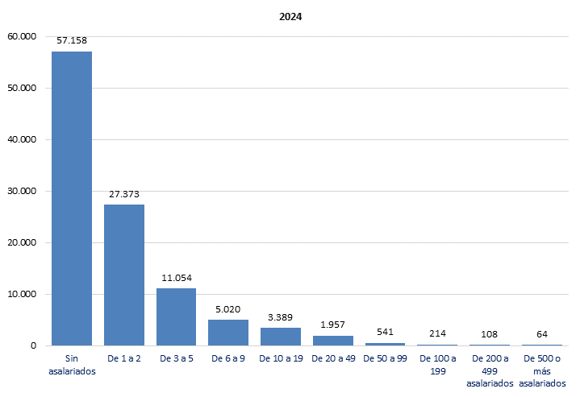

 | Unidades locales activas a 1 de enero.

 | Fuente: INE. Directorio Central de Empresas

G-16.4.
G-16.4. Gráfico de los gastos internos corrientes según tipo de investigación y sector de ejecución. |  | Índice

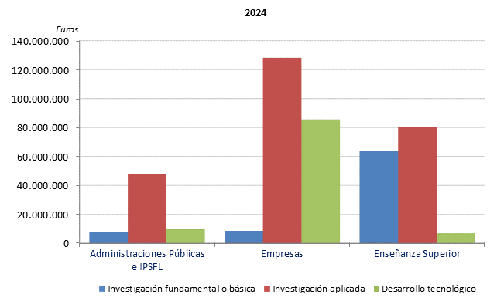

 | IPSFL: Instituciones Privadas sin Fines de Lucro.
 | Se han agrupado Administraciones Públicas e IPSFL para facilitar la comparación con otros años.

 | Fuente: CREM. Estadística sobre actividades de I+D

